Pyramida
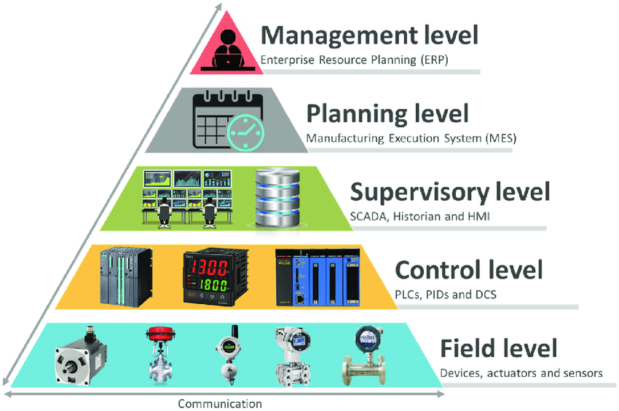
Supervisory level | SCADA
Control level | PLC
Field level | Pneumotory, koncové senzory, indukční senzor, vkládací mechanismu, vykládací mechanismus, tlačítka
Technology level | Technologie ohýbání - ohýbací přípravky

